상품제안서
[알로코리아] 듀얼 충전식 휴대용 손난로 보조배터리 WM501T [5000mAh] | 상품코드: F31849

 |  |  |  |  |  |  | 02-412-0044 | www.easy1.co.kr
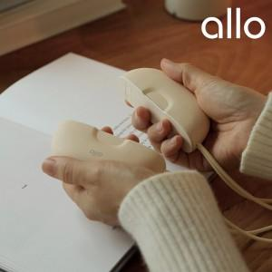

【상세/제작정보】

【인쇄/포장옵션】 | 레이저 / 포장지포장

【공급단가】 | 수량 | 50~ | 100~ | 300~ | 500~ | 1,000~
*VAT별도 | 단가 | 28,450원 | 27,960원 | 27,220원 | 26,730원 | 25,990원

【상품 URL】 | http://www.easy1.co.kr/src/goods_detail.php?gdno=31849

